Пазлы
Краткие условия работы: 1. Минимальная сумма заказа 25 000 руб. 2. Бесплатная доставка до ТК 3.Самовывоз г.Ярославль от любой суммы заказа 4. Спец заказы от 300 шт на артикул производим с любым дизайном с сохранением цен из прайса и даже ниже |  |  |  |  |  |  |  |  |  |  |  | ООО «РУГО ТРЕЙД » ИНН 9706013745 Производитель бренда RUGO 119049, Москва, Крымский вал, д. 8 Сайт https://rugopuzzle.ru care@rugopuzzle.com

Прайс-лист RUGO |  |  |  |  |  |  |  |  |  |  |  |  | Цены, условия сотрудничества
Статус | Артикул | Наименование | Размер | Изображение собранного пазла | Вид упаковки | Кол-во деталей, шт | Кол-во в коробке, шт. | Размер Готовой картинки, см | Рекомендуемый возраст | Размер упаковки, см | ФОТОАРХИВ | Штрихкод | РРЦ | Реализация | Отсрочка платежа | Отсрочка платежа от 500 000 рублей | Предоплата | Предоплата от 500 000 рублей | ЗАКАЗ (шт) | Итого:
 |  | НОВЫЙ ГОД СИМВОЛ ГОДА |  |  |  |  |  |  |  |  |  |  |  |  |  |  |  |  |  | 0 ₽
НОВЫЙ ГОД | ChristmasS | Деревянный пазл Новогодние подарки S | S | 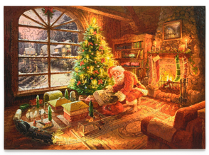 | 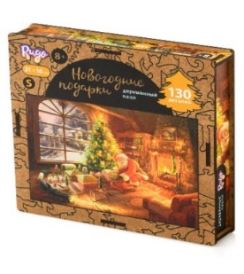 | 130 | 36 | 21 х 16 см | 5+ | 17,5х17,5х5 см | https://disk.yandex.ru/d/Fq9iEw20jLQp1w/OZON/2 |  | 590 ₽ | 354 ₽ | 295 ₽ | 236 ₽ | 225 ₽ | 177 ₽ |  | 0 ₽
НОВЫЙ ГОД | ChristmasL | Деревянный пазл Новогодние подарки L | L | 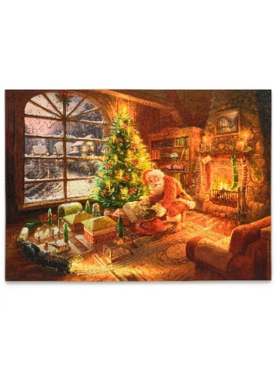 | 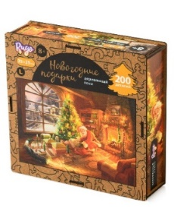 | 200 | 36 | 32 х 25 см | 8+ | 17,5х17,5х5 см | https://disk.yandex.ru/d/Fq9iEw20jLQp1w/OZON/1 |  | 890 ₽ | 534 ₽ | 445 ₽ | 356 ₽ | 339 ₽ | 267 ₽ |  | 0 ₽
НОВЫЙ ГОД | RamChristmas | Деревянный пазл НА ПОДЛОЖКЕ Новогодние подарки | XS | 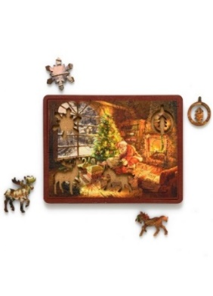 | 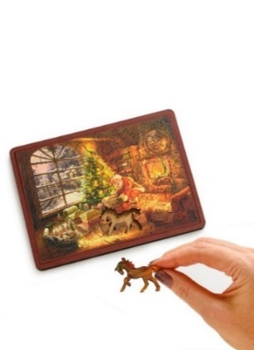 | 45 | 54 | 17.5 х 13 см | 5 + | 17.5 х 13 см | https://disk.yandex.ru/d/Fq9iEw20jLQp1w/OZON/3 |  | 499 ₽ | 267 ₽ | 249 ₽ | 210 ₽ | 180 ₽ | 150 ₽ |  | 0 ₽
НОВЫЙ ГОД | предзаказ НГ | Деревянный пазл Новогодняя Елкка S | S |  | 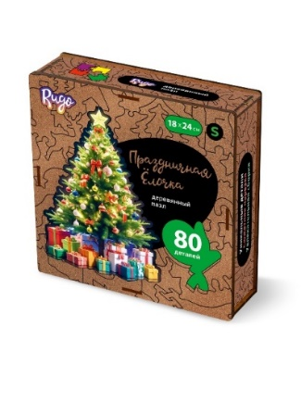 | 80 | 54 | 18Х24 см | 5+ | 15х15х3 см | https://disk.yandex.ru/d/ve9ydE7kZ_sn9Q |  | 590 ₽ | 354 ₽ | 295 ₽ | 236 ₽ | 225 ₽ | 177 ₽ |  | 0 ₽
НОВЫЙ ГОД | предзаказ НГ | Пазл деревянный Змея L | L |  | 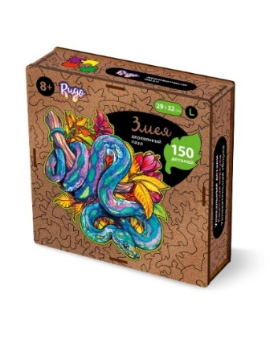 | 150 | 36 | 29х32 см | 8+ | 17,5х17,5х5см | https://disk.yandex.ru/d/ve9ydE7kZ_sn9Q |  | 890 ₽ | 534 ₽ | 445 ₽ | 356 ₽ | 339 ₽ | 267 ₽ |  | 0 ₽
НОВЫЙ ГОД | предзаказ НГ | Пазл деревянный Змея в цветах S | S |  | 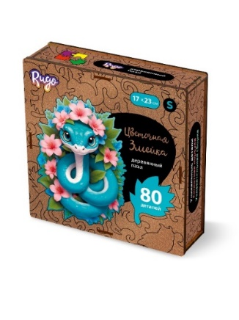 | 80 | 54 | 17Х23см | 5+ | 15х15х3 см | https://disk.yandex.ru/d/ve9ydE7kZ_sn9Q |  | 590 ₽ | 354 ₽ | 295 ₽ | 236 ₽ | 225 ₽ | 177 ₽ |  | 0 ₽
НОВЫЙ ГОД | предзаказ НГ | Набор подвесных игрушек в Подарочной упаковке |  | 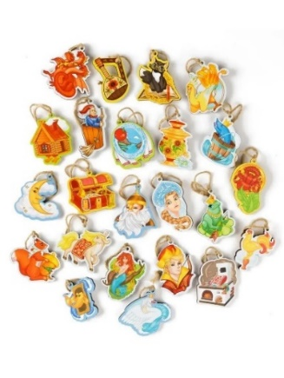 | 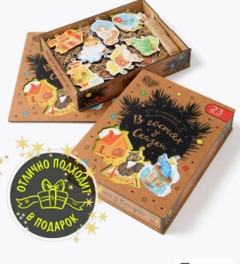 | 25 |  |  | 5+ | 24,5 х 19 х 5 |  |  | 590 ₽ | 354 ₽ | 295 ₽ | 236 ₽ | 225 ₽ | 177 ₽ |  | 0 ₽
НОВЫЙ ГОД | предзаказ НГ | Набор подвесных игрушек в Подарочной упаковке |  | 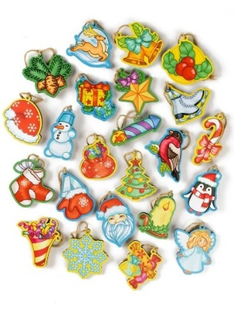 | 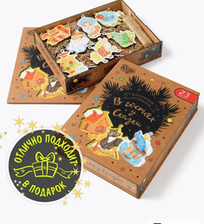 | 25 |  |  | 5+ | 24,5 х 19 х 5 |  |  | 590 ₽ | 354 ₽ | 295 ₽ | 236 ₽ | 225 ₽ | 177 ₽ |  | 0 ₽
НОВЫЙ ГОД | предзаказ НГ | Набор подвесных игрушек в Подарочной упаковке |  |  |  | 25 |  |  | 5+ | 24,5 х 19 х 5 |  |  | 590 ₽ | 354 ₽ | 295 ₽ | 236 ₽ | 225 ₽ | 177 ₽ |  | 0 ₽
НОВИНКА |  | Пазл Деревянный Хомяк S | S |  | 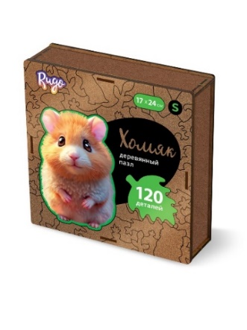 | 120 | 54 | 17х24 см | 6+ | 15х15х3 см | https://disk.yandex.ru/d/Sm-ipqh39wMdSA |  | 590 ₽ | 354 ₽ | 295 ₽ | 236 ₽ | 225 ₽ | 177 ₽ |  | 0 ₽
НОВИНКА |  | Пазл Деревянный Кролик S | S |  | 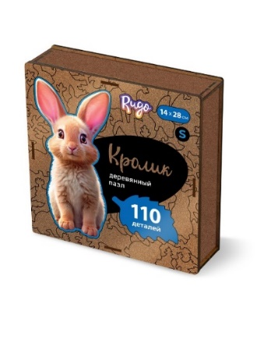 | 110 | 54 | 14х28 см | 6+ | 15х15х3 см | https://disk.yandex.ru/d/Sm-ipqh39wMdSA |  | 590 ₽ | 354 ₽ | 295 ₽ | 236 ₽ | 225 ₽ | 177 ₽ |  | 0 ₽
НОВИНКА |  | Пазл Деревянный Котик S | S |  | 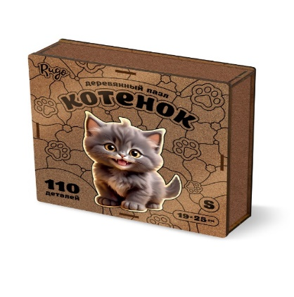 | 110 | 54 | 19х25 см | 6+ | 15х15х3 см | https://disk.yandex.ru/d/Sm-ipqh39wMdSA |  | 590 ₽ | 354 ₽ | 295 ₽ | 236 ₽ | 225 ₽ | 177 ₽ |  | 0 ₽
НОВИНКА |  | Пазл Деревянный Котенок S | S |  | 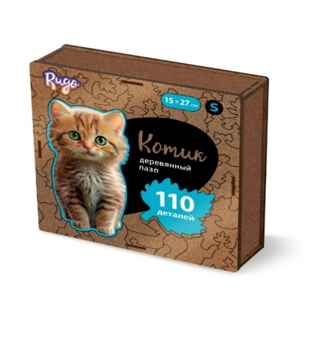 | 110 | 54 | 15х27 | 6+ | 15х15х3 см | https://disk.yandex.ru/d/Sm-ipqh39wMdSA |  | 590 ₽ | 354 ₽ | 295 ₽ | 236 ₽ | 225 ₽ | 177 ₽ |  | 0 ₽
ХИТ продаж | ChDragonL | Пазл деревянный Китайский Дракон L | L |  | 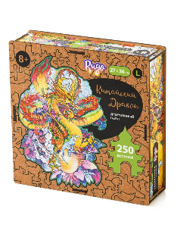 | 250 | 36 | 27 х 36 см | 5+ | 17,5х17,5х5 см | https://disk.yandex.ru/d/J6bnC1YU5IqWHQ/Wildberries | 4673734390547 | 890 ₽ | 534 ₽ | 445 ₽ | 356 ₽ | 339 ₽ | 267 ₽ |  | 0 ₽
НОВИНКА | RamAnime | Деревянный пазл НА ПОДЛОЖКЕ АНИМЭ | XS | 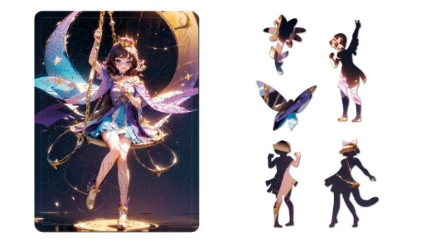 |  | 45 | 54 | 17.5 х 13 см | 5 + | 17.5 х 13 см |  |  | 499 ₽ | 267 ₽ | 249 ₽ | 210 ₽ | 180 ₽ | 150 ₽ |  | 0 ₽
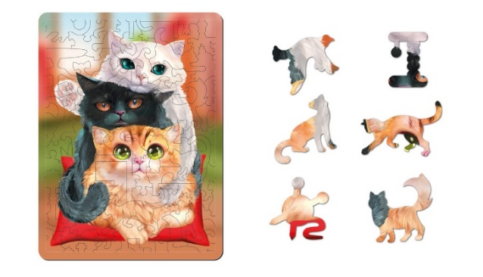
НОВИНКА | RamDamavsadu | Деревянный пазл НА ПОДЛОЖКЕ Дама в саду Монэ | XS | 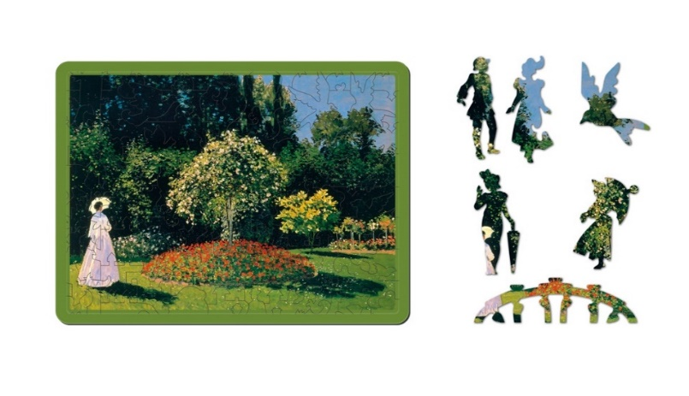 |  | 45 | 54 | 17.5 х 13 см | 5 + | 17.5 х 13 см |  |  | 499 ₽ | 267 ₽ | 249 ₽ | 210 ₽ | 180 ₽ | 150 ₽ |  | 0 ₽
НОВИНКА | RamDcats | Деревянный пазл НА ПОДЛОЖКЕ Котики | XS |  |  | 44 | 54 | 17.5 х 13 см | 5 + | 17.5 х 13 см |  |  | 499 ₽ | 267 ₽ | 249 ₽ | 210 ₽ | 180 ₽ | 150 ₽ |  | 0 ₽
НОВИНКА | SealsDL | Деревянный Пазл Котики L | DL | 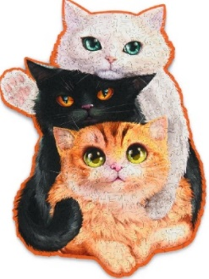 | 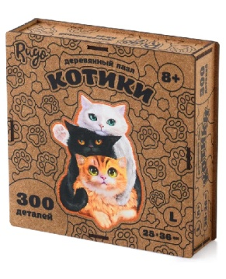 | 300 | 36 | 25х36 см | 8 + | 17,5х17,5х5 см | https://disk.yandex.ru/d/4EA-ZEOXNUw9FA/Wildberries/1 | 4673734390516 | 890 ₽ | 534 ₽ | 445 ₽ | 356 ₽ | 339 ₽ | 267 ₽ |  | 0 ₽ | >>
НОВИНКА | WolfDL | Пазл деревянный Волк и Луна DL | DL | 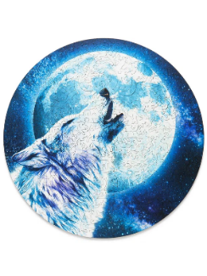 | 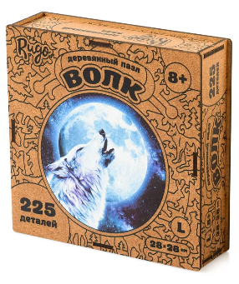 | 225 | 36 | 28х28 см | 5+ | 17,5х17,5х5 см | https://disk.yandex.ru/d/J6bnC1YU5IqWHQ/Wildberries | 4673734390554 | 890 ₽ | 534 ₽ | 445 ₽ | 356 ₽ | 339 ₽ | 267 ₽ |  | 0 ₽
НОВИНКА | AnimeKunL | Пазл Деревянный Аниме Кун L | L |  |  | 200 | 36 | 19 х 36 см | 8+ | 17,5х17,5х5 см | https://disk.yandex.ru/d/cHF3ow1ZcPETFA/WILDBERRIES |  | 890 ₽ | 534 ₽ | 445 ₽ | 356 ₽ | 339 ₽ | 267 ₽ |  | 0 ₽
НОВИНКА | AnimeTyanL | Пазл Деревянный Аниме Тян L | L |  | 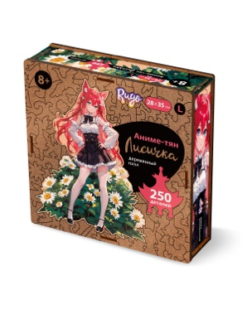 | 250 | 36 | 28 х 35 см | 8+ | 17,5х17,5х5 см | https://disk.yandex.ru/d/cHF3ow1ZcPETFA/WILDBERRIES |  | 890 ₽ | 534 ₽ | 445 ₽ | 356 ₽ | 339 ₽ | 267 ₽ |  | 0 ₽
 | CatS | Деревянный Пазл Кошка S | S |  |  | 109 | 54 | 17,6 х 23,9 см | 8+ | 15 х 15 х 3 см | https://drive.google.com/drive/folders/1RB2S_Jg-UIK6WgNlX_MOeu3Ksq-KokUo?usp=sharing | 4603785216107 | 590 ₽ | 354 ₽ | 295 ₽ | 236 ₽ | 225 ₽ | 177 ₽ |  | 0 ₽
Бестселлер | CatL | Деревянный Пазл Кошка L | L |  |  | 200 | 36 | 27 x 37 см | 8+ | 15 х 15 х 5 см | https://drive.google.com/drive/folders/16wfTa9VrX2Yz6_kl71lFZVip0mMB8SPa?usp=sharing | 4603785216053 | 890 ₽ | 534 ₽ | 445 ₽ | 356 ₽ | 339 ₽ | 267 ₽ |  | 0 ₽
 | CatXL | Деревянный Пазл Кошка XL | XL |  |  | 354 | 16 | 40,5 x 55,4 см | 12+ | 24,5 х 19 х 5 | https://drive.google.com/drive/folders/1hK5eGScybeehr-vg_VhhMFs_GIY5nofL?usp=sharing | 4603785216237 | 1,490 ₽ | 894 ₽ | 745 ₽ | 596 ₽ | 566 ₽ | 447 ₽ |  | 0 ₽
Бестселлер | JaguarS | Деревянный Пазл Ягуар S | S |  | 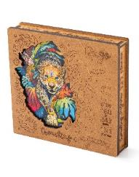 | 131 | 54 | 18 х 24,3 см | 8+ | 15 х 15 х 3 см | https://drive.google.com/drive/folders/1emsh6wHWIi2FjkKKa4WL-CDg9W6id3MP?usp=sharing | 4603785216176 | 590 ₽ | 354 ₽ | 295 ₽ | 236 ₽ | 225 ₽ | 177 ₽ |  | 0 ₽
Бестселлер | JaguarL | Деревянный Пазл Ягуар L | L |  |  | 269 | 36 | 26,7 х 37,5 см | 8+ | 15 х 15 х 5 см | https://drive.google.com/drive/folders/1H1f2IwzaCzZwPiSLfuPU-YPuJc7INJEE?usp=sharing | 4603785216183 | 890 ₽ | 534 ₽ | 445 ₽ | 356 ₽ | 339 ₽ | 267 ₽ |  | 0 ₽
Бестселлер | JaguarXL | Деревянный Пазл Ягуар XL | XL |  |  | 434 | 16 | 39,3 х 55,3 см | 12+ | 24,5 х 19 х 5 | https://drive.google.com/drive/folders/1-XHCh37i1fXVe0JDz66p53ObUymG8BgA?usp=sharing | 4603785216329 | 1,490 ₽ | 894 ₽ | 745 ₽ | 596 ₽ | 566 ₽ | 447 ₽ |  | 0 ₽
 | UnicornS | Деревянный Пазл Единорог S | S |  |  | 100 | 54 | 17,9 х 21,8 см | 8+ | 15 х 15 х 3 см | https://drive.google.com/drive/folders/1P3tOU0-UaitaNjGjNBjNvDzhzR_6pdJz?usp=sharing | 4603785216138 | 590 ₽ | 354 ₽ | 295 ₽ | 236 ₽ | 225 ₽ | 177 ₽ |  | 0 ₽
 | UnicornL | Деревянный Пазл Единорог L | L |  |  | 191 | 36 | 27,9 х 34,1 см | 8+ | 15 х 15 х 5 см | https://drive.google.com/drive/folders/121cEzc-A2ZjJSrxh4v2Qn4dQM1MSv1cE?usp=sharing | 4603785216145 | 890 ₽ | 534 ₽ | 445 ₽ | 356 ₽ | 339 ₽ | 267 ₽ |  | 0 ₽
 | DragonS | Деревянный Пазл Дракон S | S | 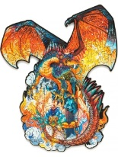 |  | 101 | 54 | 17,9 х 23 см | 8+ | 15 х 15 х 3 см | https://drive.google.com/drive/folders/1MqQYF1FKCiXHkIOJWX3f2cX25dENhosG?usp=sharing | 4603785216114 | 590 ₽ | 354 ₽ | 295 ₽ | 236 ₽ | 225 ₽ | 177 ₽ |  | 0 ₽
 | OrientDragonS | Деревянный Пазл Восточный Дракон S | S |  |  | 114 | 54 | 17,9 x 19,1 см | 8+ | 15 х 15 х 3 см | https://drive.google.com/drive/folders/1Bb2k8JRO47ECWGDyZCyK_7cN842IecmU?usp=sharing | 4603785216152 | 590 ₽ | 354 ₽ | 295 ₽ | 236 ₽ | 225 ₽ | 177 ₽ |  | 0 ₽
 | OrientDragonL | Деревянный Пазл Восточный Дракон L | L |  |  | 259 | 36 | 28,1 х 30 см | 8+ | 15 х 15 х 5 см | https://drive.google.com/drive/folders/1fnnRsG5x3yeQnocTxPQ-B1TgvSFSsw_G?usp=sharing | 4603785216169 | 890 ₽ | 534 ₽ | 445 ₽ | 356 ₽ | 339 ₽ | 267 ₽ |  | 0 ₽
 | PhoenixL | Деревянный Пазл Феникс L | L |  | 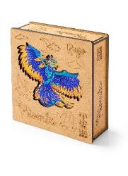 | 200 | 36 | 29 x 37см | 8+ | 15 х 15 х 5 см | https://drive.google.com/drive/folders/1XNpUjGGJH2Ui6HWF7VNbiKmQjBIfuRJs?usp=sharing | 4603785216046 | 890 ₽ | 534 ₽ | 445 ₽ | 356 ₽ | 339 ₽ | 267 ₽ |  | 0 ₽
 | TurtleS | Деревянный Пазл Морская Черепаха S | S |  |  | 100 | 54 | 18,2 x 23,9см | 8+ | 15 х 15 х 3 см | https://drive.google.com/drive/folders/1TdPEFL2i5CaUxwkItZv3WXKTa8cQI3WW?usp=sharing | 4603785216213 | 590 ₽ | 354 ₽ | 295 ₽ | 236 ₽ | 225 ₽ | 177 ₽ |  | 0 ₽
Бестселлер | TurtleL | Деревянный Пазл Морская Черепаха L | L |  |  | 190 | 36 | 27,2 х 35,7 см | 8+ | 15 х 15 х 5 см | https://drive.google.com/drive/folders/1U04O4QRGm23xgrWethTjRfct2qTfHIVE?usp=sharing | 4603785216220 | 890 ₽ | 534 ₽ | 445 ₽ | 356 ₽ | 339 ₽ | 267 ₽ |  | 0 ₽
Бестселлер | TurtleXL | Деревянный Пазл Морская Черепаха XL | XL |  |  | 347 | 16 | 41,2 x 54 см | 12+ | 24,5 х 19 х 5 см | https://drive.google.com/drive/folders/14JyCB_J2CiI3pmaWExXqI1ad6g2PdY4r?usp=sharing | 4673734390004 | 1,490 ₽ | 894 ₽ | 745 ₽ | 596 ₽ | 566 ₽ | 447 ₽ |  | 0 ₽
 | SamL | Деревянный Пазл Самурай L | L |  |  | 221 | 36 | 27,2 х 36,2 см | 8+ | 15 х 15 х 5 см | https://drive.google.com/drive/folders/192-1Jwbmssc4uBpBd3yf1Ke7Q4vaLxw1?usp=sharing | 4603785216251 | 890 ₽ | 534 ₽ | 445 ₽ | 356 ₽ | 339 ₽ | 267 ₽ |  | 0 ₽
 | ShipS | Деревянный Пазл Корабль S | S |  |  | 97 | 54 | 14,5 х 26 см | 8+ | 15 х 15 х 3 см | https://drive.google.com/drive/folders/18hW2sWAadMNRKQ686TKNHkVyFhTsDgQt?usp=sharing | 4603785216268 | 590 ₽ | 354 ₽ | 295 ₽ | 236 ₽ | 225 ₽ | 177 ₽ |  | 0 ₽
Бестселлер | ShipL | Деревянный Пазл Корабль L | L |  | 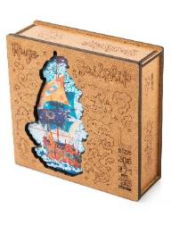 | 165 | 36 | 20,6 х 37,1 см | 8+ | 15 х 15 х 5 см | https://drive.google.com/drive/folders/1gSs00FwCOGRGKUNWcoAQYQD_j0bqQmmx?usp=sharing | 4603785216275 | 890 ₽ | 534 ₽ | 445 ₽ | 356 ₽ | 339 ₽ | 267 ₽ |  | 0 ₽
Бестселлер | ShipXL | Деревянный Пазл Корабль XL | XL |  | 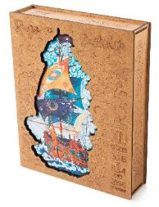 | 334 | 16 | 30,6 x 55,4 см | 12+ | 24,5 х 19 х 5 см | https://drive.google.com/drive/folders/14iilcpXx7ASJf0X9ktus5j-CBTweb-Qy?usp=sharing | 4603785216282 | 1,490 ₽ | 894 ₽ | 745 ₽ | 596 ₽ | 566 ₽ | 447 ₽ |  | 0 ₽
 | WTigerS | Деревянный Пазл Водяной Тигр S | S |  | 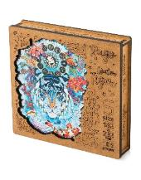 | 109 | 54 | 18,2 х 23,2 см | 8+ | 15 х 15 х 3 см | https://drive.google.com/drive/folders/1E7fWja8GBF6Y3Yozdp6EDHPxR7qrfty9?usp=sharing | 4603785216336 | 590 ₽ | 354 ₽ | 295 ₽ | 236 ₽ | 225 ₽ | 177 ₽ |  | 0 ₽
Бестселлер | WTigerL | Деревянный Пазл Водяной Тигр L | L |  | 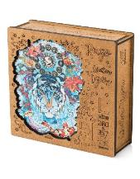 | 235 | 36 | 28 х 35,7 см | 8+ | 15 х 15 х 5 см | https://drive.google.com/drive/folders/1SOTyDd0Yr702rFaMpIDLKR2lpAQBgxAv?usp=sharing | 4603785216343 | 890 ₽ | 534 ₽ | 445 ₽ | 356 ₽ | 339 ₽ | 267 ₽ |  | 0 ₽
Бестселлер | WTigerXL | Деревянный Пазл Водяной Тигр XL | XL |  |  | 500 | 16 | 42,6 х 54,4 см | 12+ | 24,5 х 19 х 5 см | https://drive.google.com/file/d/1gNYtTOUtngXwDfag9rKmkaPPbk6Y2yum/view?usp=sharing | 4603785216350 | 1,490 ₽ | 894 ₽ | 745 ₽ | 596 ₽ | 566 ₽ | 447 ₽ |  | 0 ₽
 | LCats S | Деревянный Пазл Влюбленные Кошки S | S |  |  | 95 | 54 | 18,1 х 19,8 см | 8+ | 15 х 15 х 3 см | https://drive.google.com/drive/folders/1XZvVP1G7t3oNEKM5XPs_BAVTBSCAJ2g9?usp=sharing | 4603785216473 | 590 ₽ | 354 ₽ | 295 ₽ | 236 ₽ | 225 ₽ | 177 ₽ |  | 0 ₽
 | LCats L | Деревянный Пазл Влюбленные Кошки L | L | 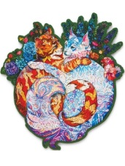 | 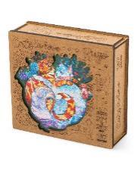 | 187 | 36 | 27,1 х 29,5 см | 8+ | 15 х 15 х 5 см | https://drive.google.com/drive/folders/1nys-J0vshvyCeT1TsM4CZQKQXt9CYN6f?usp=sharing | 4603785216480 | 890 ₽ | 534 ₽ | 445 ₽ | 356 ₽ | 339 ₽ | 267 ₽ |  | 0 ₽
 | LCats XL | Деревянный Пазл Влюбленные Кошки XL | XL |  | 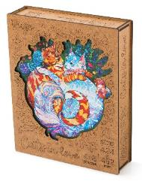 | 418 | 16 | 42,4 х 46,2 см | 12+ | 24,5 х 19 х 5 см | https://drive.google.com/drive/folders/1RXJj8f3Ab1BHqNyz65oTWnImv4qf7rtG?usp=sharing | 4603785216497 | 1,490 ₽ | 894 ₽ | 745 ₽ | 596 ₽ | 566 ₽ | 447 ₽ |  | 0 ₽
Новинка! | WiseOwlL | Деревянный Пазл Мудрая Сова L | L |  | 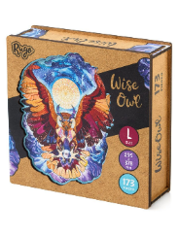 | 173 | 36 | 29,5 x 37,8 см | 8+ | 17,5 х 17,5 х 5 см | https://drive.google.com/drive/folders/1g89ehiInkNo3zVIK98qNnWedLV_5P6Je?usp=sharing | 4673734390202 | 890 ₽ | 534 ₽ | 445 ₽ | 356 ₽ | 339 ₽ | 267 ₽ |  | 0 ₽
 | FoxL | Деревянный Пазл Лиса L | L |  | 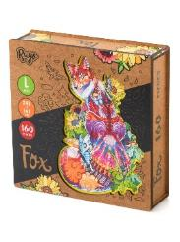 | 160 | 36 | 24 х 36 см | 8+ | 17,5 х 17,5 х 5 см | https://drive.google.com/drive/folders/1A1zwv_R_lqTycaqPa0aEL52x35YG2Q18?usp=sharing | 4673734390301 | 890 ₽ | 534 ₽ | 445 ₽ | 356 ₽ | 339 ₽ | 267 ₽ |  | 0 ₽
 | TigerL | Деревянный Пазл Тигр L | L |  |  | 185 | 36 | 24 х 36 см | 8+ | 17,5 х 17,5 х 5 см | https://drive.google.com/drive/folders/1JL9RfZpYkLmsOd1BqV5bijQUPrPvwxXa?usp=sharing | 4673734390318 | 890 ₽ | 534 ₽ | 445 ₽ | 356 ₽ | 339 ₽ | 267 ₽ |  | 0 ₽
 | EnotS | Деревянный Пазл Енот Т | T | 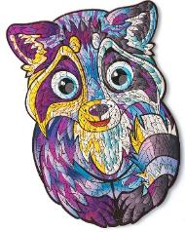 | 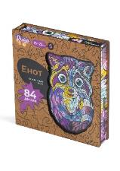 | 84 | 105 | 15,7 х 23 см | 5+ | 15 х 15 х 3 см | https://drive.google.com/drive/folders/1TecVxnjtfBTSddA8uLt2zRMYWoMt-z1D?usp=sharing | 4603785216022 | 590 ₽ | 354 ₽ | 295 ₽ | 236 ₽ | 225 ₽ | 177 ₽ |  | 0 ₽
Бестселлер | PandaS | Деревянный Пазл Панда Т | T |  |  | 84 | 105 | 16,3 х 23 см | 5+ | 12 x 7,5 см | https://drive.google.com/drive/folders/16QSKwBRPMZD6yKBzjsrJBy336OxMnGS9?usp=sharing | 4603785216015 | 590 ₽ | 354 ₽ | 295 ₽ | 236 ₽ | 225 ₽ | 177 ₽ |  | 0 ₽
Бестселлер | BarsS | Деревянный Пазл Барс Т | T |  | 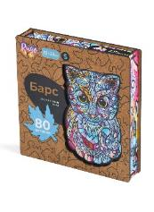 | 80 | 105 | 15,5 х 23 см | 5+ | 15 х 15 х 3 см | https://drive.google.com/drive/folders/1EZjU67toaZPz7O_WW2tYSEFsX4McejCE?usp=sharing | 4603785216084 | 590 ₽ | 354 ₽ | 295 ₽ | 236 ₽ | 225 ₽ | 177 ₽ |  | 0 ₽
 | SpaceT | Деревянный Пазл Станция Т | T |  |  | 75 | 105 | 17,5 х 22,6 см | 5+ | 12 x 7,5 см | https://drive.google.com/drive/folders/1WfDKRbbnkacZYzj8658223Ccm46w0a7a?usp=sharing | 4673734390011 | 590 ₽ | 354 ₽ | 295 ₽ | 236 ₽ | 225 ₽ | 177 ₽ |  | 0 ₽
 | CatT | Деревянный Пазл Кот Пират Т | T |  | 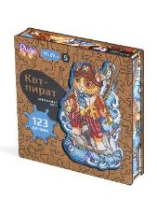 | 123 | 105 | 17,3 х 27,2 см | 5+ | 15 х 15 х 3 см | https://drive.google.com/drive/folders/1F_Isi6byYO9bbMbMoXs3xFfF9bqUICPt?usp=sharing | 4673734390028 | 590 ₽ | 354 ₽ | 295 ₽ | 236 ₽ | 225 ₽ | 177 ₽ |  | 0 ₽
Бестселлер | UnicornT | Деревянный Пазл Единорог Т | T |  | 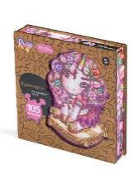 | 105 | 105 | 17,3 х 23,4 см | 5+ | 15 х 15 х 3 см | https://drive.google.com/drive/folders/1qSlPW9N2t3VeLDRB_D4j2B9bFkfT0RKC?usp=sharing | 4673734390035 | 590 ₽ | 354 ₽ | 295 ₽ | 236 ₽ | 225 ₽ | 177 ₽ |  | 0 ₽
 | ПРЕМИУМ КАЧЕСТВО
Толщина 4 мм, премиальное качество для ценителей | ArtDamavsadu | Деревянный пазл Клод Моне "Дама в Саду Сент-Адресс" | Deluxe | 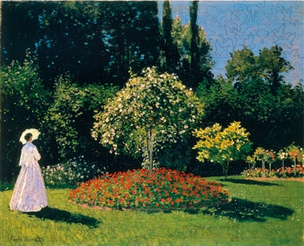 | 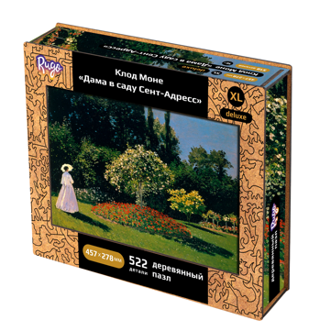 | 522 | 16 | 28 х 46 см | 16+ | 24,5 х 19 х 6 см | https://disk.yandex.ru/d/cHF3ow1ZcPETFA/WILDBERRIES |  | 1,999 ₽ | 1,199 ₽ | 999 ₽ | 799 ₽ | 768 ₽ | 599 ₽ |  | 0 ₽
Толщина 4 мм, премиальное качество для ценителей | ArtKlimtKiss | Деревянный пазл Климт "Поцелуй" | Deluxe | 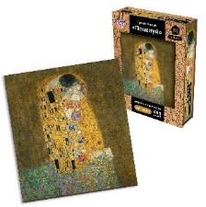 | 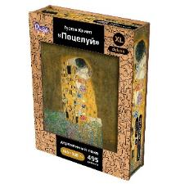 | 495 | 16 | 37 х 40 см | 16+ | 24,5 х 19 х 6 см | - | 4673734390370 | 1,999 ₽ | 1,199 ₽ | 999 ₽ | 799 ₽ | 768 ₽ | 599 ₽ |  | 0 ₽
Толщина 4 мм, премиальное качество для ценителей | ArtVenera | Деревянный Пазл Боттичелли "Рождение Венеры" | 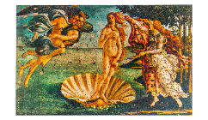 Deluxe |  |  | 522 | 16 | 46 х 28 см | 16+ | 24,5 х 19 х 6 см | - | 4673734390387 | 1,999 ₽ | 1,199 ₽ | 999 ₽ | 799 ₽ | 768 ₽ | 599 ₽ |  | 0 ₽
 |  | РАЗВИВАЮЩИЕ ИГРЫ ДЛЯ ДЕТЕЙ
Статус | Артикул | Наименование |  | Изображение собранного пазла | Вид упаковки | Кол-во деталей, шт | Кол-во пазлов в 1 коробке, шт. | Размер изделия , см | Рекомендуемый возраст | Размер упаковки, см | Фотоматериалы | Штрихкод | РРЦ | Реализация | Отсрочка платежа | Отсрочка платежа от 500 000 рублей | Предоплата | Предоплата от 500 000 рублей | ЗАКАЗ (шт) | Итого:
 | P202103 | Пазл 3 картинки Животные |  | 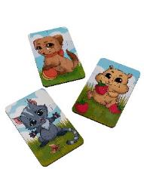 | 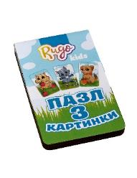 | 18 |  | 8 х 13 см | 3+ | 9 х 14 см | https://drive.google.com/drive/folders/1Q36Z33QsZUyeeGvscJuCwIQYDXQdLgD8?usp=sharing | 4603785216381 | 210 ₽ | 137 ₽ | 116 ₽ | 105 ₽ | 90 ₽ | 75 ₽ |  | 0 ₽
 | P202101 | Пазл 3 картинки Игрушки |  |  |  | 18 |  | 8 х 13 см | 3+ | 9 х 14 см | https://drive.google.com/drive/folders/16Fm7OuQGpB3J7hc8ejl8qTpWR9eBeWZ_?usp=sharing | 4603785216367 | 210 ₽ | 137 ₽ | 116 ₽ | 105 ₽ | 90 ₽ | 75 ₽ |  | 0 ₽
 | P202102 | Пазл 3 картинки Сладости |  |  |  | 18 |  | 8 х 13 см | 3+ | 9 х 14 см | https://drive.google.com/drive/folders/1J7EOY8Px7UNzWERKe6Zei_-9uRTqWdYQ?usp=sharing | 4603785216374 | 210 ₽ | 137 ₽ | 116 ₽ | 105 ₽ | 90 ₽ | 75 ₽ |  | 0 ₽
 | Parking2 | Сборная модель"Парковка для машинок" |  |  |  |  |  | 74 х 45 см | 5+ |  | https://drive.google.com/drive/folders/18SIdaREsPjb-LYzvmWJgoqE1uRrPuwn0?usp=sharing | 4673734390400 | 3,249 ₽ | 2,347 ₽ | 1,986 ₽ | 1,805 ₽ | 1,622 ₽ | 1,470 ₽ |  | 0 ₽
Бестселлер | S202101 | Сортер Досочки Сегена |  |  |  | 32 | 69 | 9 х 9 см | 3+ | 10 х 10 х 6,2 см | https://drive.google.com/drive/folders/1cHkFsvaeyFOtYgbwj7XcCvOsrLsyUJ_H?usp=sharing | 4603785216404 | 378 ₽ | 273 ₽ | 231 ₽ | 210 ₽ | 180 ₽ | 150 ₽ |  | 0 ₽
 | S202105 | Сортер Досочки Сегена с узорами |  |  |  | 32 | 69 | 9 х 9 см | 3+ | 10 х 10 х 6,2 см | https://drive.google.com/drive/folders/1ta_MIT9m5dCeHm_k4Zl1FHCLtQ3jEhsE?usp=sharing | 4603785216435 | 378 ₽ | 273 ₽ | 231 ₽ | 210 ₽ | 180 ₽ | 150 ₽ |  | 0 ₽
Бестселлер | S202102 | Сортер Домик и Предмет |  |  |  | 40 | 69 | 9 х 9 см | 3+ | 10 х 10 х 6,2 см | https://drive.google.com/drive/folders/1avomzJSsy4I_H3X2ExjThBIJRoSHoru7?usp=sharing | 4603785216411 | 378 ₽ | 273 ₽ | 231 ₽ | 210 ₽ | 180 ₽ | 150 ₽ |  | 0 ₽
Бестселлер | S202201 | Сортер Мать и Дитя |  |  |  | 12 | 36 | 13,4 х 13,4 см | 3+ | 15 х 15 х 5 см | https://drive.google.com/drive/folders/1U3Q--H_ZCj-bB7PdwQQrUYopsS4g6TY5?usp=sharing | 4673734390080 | 495 ₽ | 358 ₽ | 303 ₽ | 275 ₽ | 255 ₽ | 250 ₽ |  | 0 ₽
Бестселлер | RamVeg1 | Рамка - Вкладыш Овощи |  |  |  | 15 | 50 | 36 х 22,5 см | 3+ | 36 х 22,5 см | https://drive.google.com/drive/folders/1V5Euu39SpbNwJf9Q1HO4jO_n8yHlt9Q_?usp=sharing | 4673734390110 | 441 ₽ | 319 ₽ | 270 ₽ | 245 ₽ | 210 ₽ | 175 ₽ |  | 0 ₽
Бестселлер | RamTeh1 | Рамка - Вкладыш Техника |  |  |  | 15 | 50 | 36 х 22,5 см | 3+ | 36 х 22,5 см | https://drive.google.com/drive/folders/1Dt0ke8-apyoIhbln-Fq4lk9cxrps4UUS?usp=sharing | 4673734390172 | 441 ₽ | 319 ₽ | 270 ₽ | 245 ₽ | 210 ₽ | 175 ₽ |  | 0 ₽
Бестселлер | RamFruit1 | Рамка - Вкладыш Фрукты |  |  |  | 15 | 50 | 36 х 22,5 см | 3+ | 36 х 22,5 см | https://drive.google.com/drive/folders/1Zm4NAocO2-kPUOfkSwDlmbAcG9Xi5zNM?usp=sharing | 4673734390189 | 441 ₽ | 319 ₽ | 270 ₽ | 245 ₽ | 210 ₽ | 175 ₽ |  | 0 ₽
Новинка! | PolovFrTeh | Картинки - Половинки Техника |  |  |  | 24 | 50 | 13х13 см | 3+ | 17 х 16 х 6 см | https://drive.google.com/drive/u/1/folders/11twKGuKzjKkkRLEbb7Y6QUoWYWlS7RA6 | 4673734390356 | 543 ₽ | 392 ₽ | 332 ₽ | 302 ₽ | 299 ₽ | 266 ₽ |  | 0 ₽
Новинка! | PolovZoo | Картинки - Половинки Животные |  |  |  | 24 | 50 | 13х13 см | 3+ | 17 х 16 х 6 см | https://drive.google.com/drive/u/1/folders/17_abv4LWf1lZWcJt8S5vg9F05K3RQRkn | 4673734390257 | 543 ₽ | 392 ₽ | 332 ₽ | 302 ₽ | 299 ₽ | 266 ₽ |  | 0 ₽
Новинка! | PolovFrVg | Картинки - Половинки Фрукты - Овощи |  |  |  | 24 | 50 | 13х13 см | 3+ | 17 х 16 х 6 см | https://drive.google.com/drive/u/1/folders/1ERB9feaUM2SiloezmABN5twkjK24PjW_ | 4673734390264 | 543 ₽ | 392 ₽ | 332 ₽ | 302 ₽ | 299 ₽ | 266 ₽ |  | 0 ₽
 | PazlPal3 | Пазл - палочки 3 Транспорт |  |  |  | 40 | 33 | 10 х 2 см | 3+ | 19 х 13 х 5 см | https://drive.google.com/drive/folders/1Rr30dE9i6rCSZGbkP5O403xraJ1T-div?usp=sharing | 4673734390363 | 540 ₽ | 390 ₽ | 330 ₽ | 300 ₽ | 270 ₽ | 243 ₽ |  | 0 ₽
Новинка! | PazlPal2 | Пазл - палочки 2 Животные |  |  |  | 40 | 33 | 10 х 2 см | 3+ | 19 х 13 х 5 см | https://drive.google.com/drive/folders/1dGDqwa-Awj8F7Z2t7tadzrWSrn7eJB-2?usp=sharing | 4673734390271 | 540 ₽ | 390 ₽ | 330 ₽ | 300 ₽ | 270 ₽ | 243 ₽ |  | 0 ₽
Бестселлер | P202105 | Пазл - палочки Животные |  |  |  | 40 | 33 | 10 х 2 см | 3+ | 19 х 13 х 5 см | https://drive.google.com/drive/folders/1_QA957EC9vVEKWzIHHV46Z-xBDlCZPTe?usp=sharing | 4603785216534 | 540 ₽ | 390 ₽ | 330 ₽ | 300 ₽ | 270 ₽ | 243 ₽ |  | 0 ₽
ХИТ продаж | 3dCatG | 3D Пазл- Конструктор картонный "Кот" |  |  |  | - |  | 17х11х16 см | 8+ |  |  | 4673734390509 | 918 ₽ | 663 ₽ | 561 ₽ | 510 ₽ | 459 ₽ | 413 ₽ |  | 0 ₽
ХИТ продаж | 3dSkull | 3D Пазл- Конструктор картонный "Череп" |  |  |  | - |  | 15х12х14 см | 8+ |  |  | 4673734390493 | 918 ₽ | 663 ₽ | 561 ₽ | 510 ₽ | 459 ₽ | 413 ₽ |  | 0 ₽

